A Y II D3
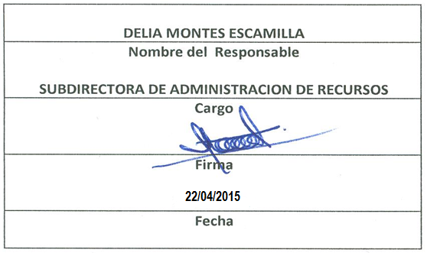
Formato: Personal Comisionado
Fondo de Aportaciones para la Educación Tecnológica y de Adultos |  |  |  |  |  |  |  |  |  |  |  |  |  |  |  |  |  |  |  |  |  | 1er. Trimestre 2015
 |  |  |  |  |  |  |  |  |  |  |  |  |  |  |  |  |  |  |  |  |  |  | Hoja 1 de 1

Entidad Federativa | R.F.C. | CURP | Nombre | Clave integrada | Clave Presupuestal |  |  |  |  |  |  | Fecha Comisión |  | Percepciones pagadas en el Periodo de Comisión con Presupuesto Federal* | Percepciones pagadas en el Periodo de Comisión con Presupuesto de otra fuente* | Clave CT Origen | CT Destino dentro del sector |  | Lugar de la comisión fuera del sector educativo | Tipo de Comisión | Función Específica | Objeto de la comision | No. Oficio
 |  |  |  |  | Partida Presupuestal | Código de Pago | Clave de Unidad | Clave de Sub Unidad | Clave de Categoría | Horas Semana Mes | Número de Plaza | Inicio | Conclusión |  |  |  | Clave | Turno

BC | LOPL6806229VA | LOPL680622MNTPCT09 | LOPEZ PACHECO LETICIA | 113102 1003 73 154 CF02105 40 2105 | 113102 | 1003 | 73 | 154 | CF02105 | 40.0 | 2105 | 41883 | 99999999 | 49,633.08 | 02DPT0008B | 02DPT00120 | 02DPT0008B | 100 | / | H | APOYO ADMINISTRACION DIRECCION ESTATAL | ENCARGADA DE PRESUPUESTOS | DE/ADMON/483-15
BC | SOCS671102UQ9 | SOCS671102MMNRSL03 | SORIA CISNEROS SILVIA | 113102 1003 73 154 S01202 40 2106 | 113102 | 1003 | 73 | 154 | S01202 | 40.0 | 2106 | 37012 | 99999999 | 22,425.30 | 02DPT0008B | 02DPT00120 | 02DPT0008B | 100 | / | H | APOYO CAPACITACION DIRECCION ESTATAL | ACTIVIDADES ADMINISTRATIVAS | DE/CRHM/0485-01
Total Personas : |  |  |  |  |  |  |  |  | Total Plazas : |  | 2 | Total Pto. Federal |  | 72,058.38

 |  |  |  |  |  |  |  |  |  |  | Total Ppto. Otras Fuentes

*Total de Percepciones reportadas por la Entidad Federativa como pagadas al trabajador durante la comisión.
Fuente : Información proporcionada por las Entidades Federativas.

